Sheet1
 |  | có thêm mới mà không có nút xóa nè

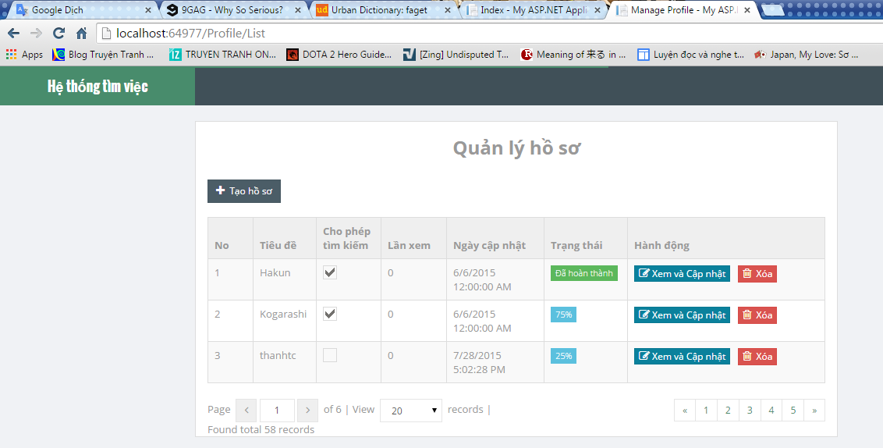

 | thằng nào tạo xong account đều thấy đc đống này hết

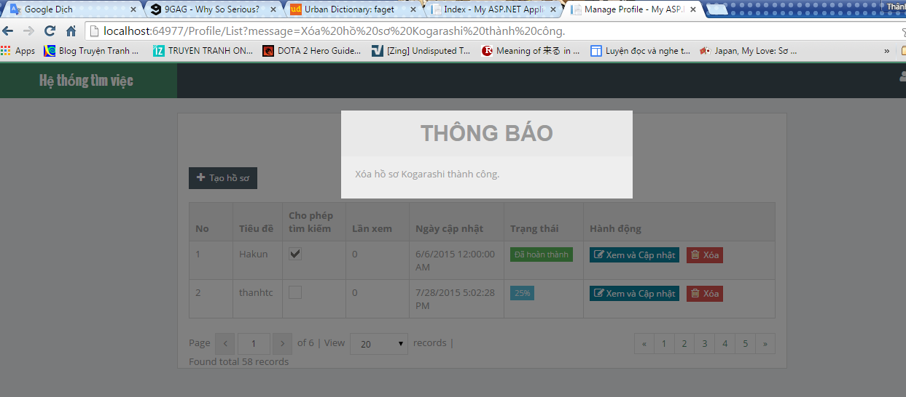

cho 1 cái message hỏi Y/N đi. Click 1 phát là xóa luôn

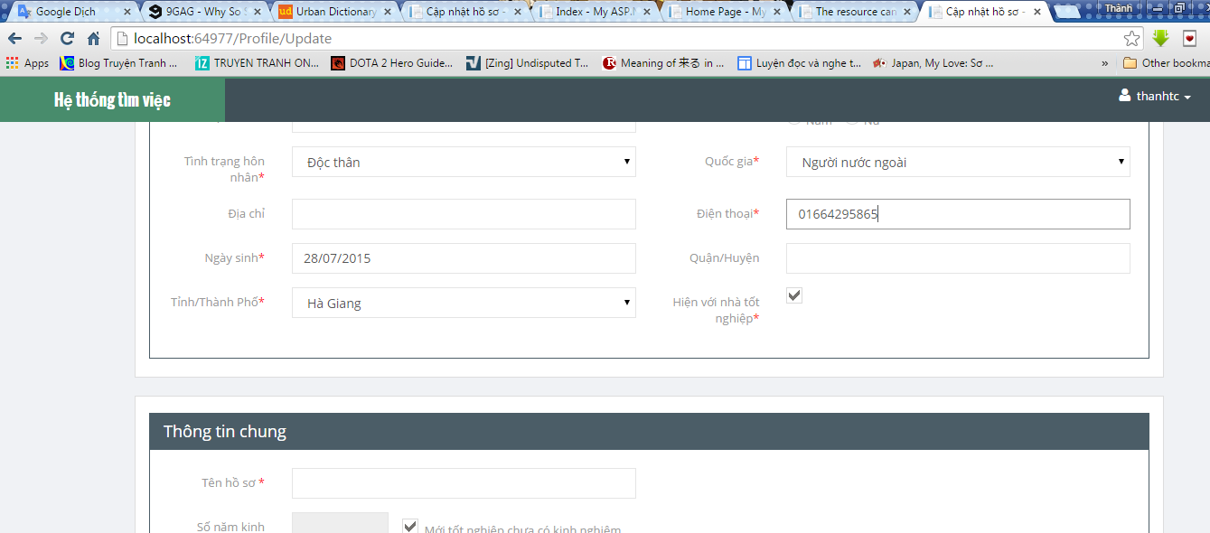

 |  |  |  | lỗi cú pháp nè

 |  |  | ko update đc nè

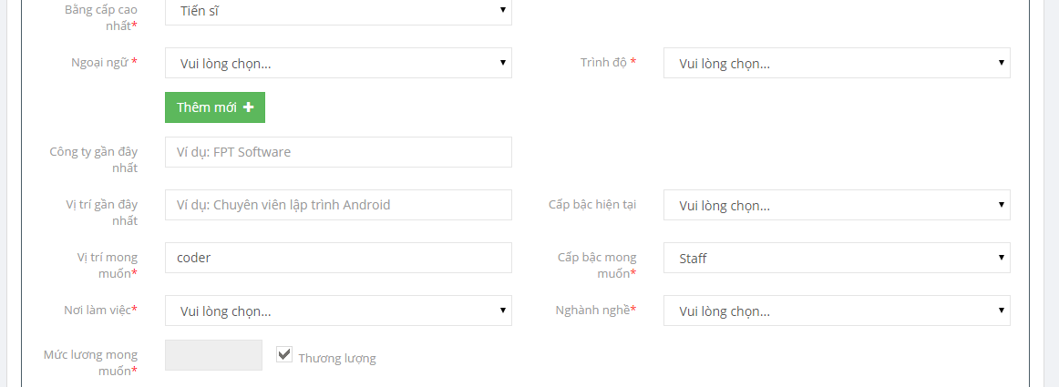

 |  | cũng ko update đc nè

